#2节点设计
基础信息 |  |  |  |  |  | 业务表单配置 | 审批方式 |  | 审核人 |  |  |  | 节点按钮 |  |  |  |  |  |  |  |  |  |  |  |  | 节点属性 |  |  |  |  | 审批意见 |  | 自动抄送 | 超时策略
流程分类 | 流程名称 | 上游节点 | 节点名称 | #2 | 任务标题 | 表单 | 启动会签 | 会签并行-审批方式 | 审批人原始需求 | 审核角色 | 参与人显示设置 | 审批人预选设置 | 是否允许转办 | 转办审批角色 | 是否允许撤回 | 是否允许驳回 | 驳回审批方式 | 驳回类型 | 驳回后审批人 | 是否允许抄送 | 是否允许加签 | 加签审批角色 | 加签审批方式 | 是否允许沟通 | 是否等待沟通回复 | 经济授权 | 允许自动跳过 | 自定义节点审批人 | 是否允许抢单 | 过滤发起人 | 决策权 | 审批意见 | 抄送角色 | 是否启用 | 超时时长 | 超时时长 | 超时条件 | 超时动作 | 启用消息催办
示例 | 示例 |  | 示例 |  | 示例 | 示例 | 或签/会审并行/会审串行 | 全部通过/按比例通过/自定义 | 示例 |  | 姓名，部门，岗位，工号 | 无 | 是 | 选择人员 | 否 | 是 | 逐级审批 | 驳回时指定节点 | 实际审批人 | 否 | 否 | N/A | N/A | 是 | 否 | 否 | 否 | N/A | 否 | 否 | 无 | 无 | 无 | 是 | 工作时长 | 72 | 无 | 无动作 | 是
数据标准流程 | 数据认责流程 | N/A | 01 表单填写 | 02 | [TaskName] | 标准-数据认责流程-01表单 | N/A | N/A | N/A | N/A | N/A | N/A | 否 | N/A | 是 | 是 | 逐级审批 | 驳回到发起人 | 实际审批人 | 是 | 是 | 选择人员 | 或签 | 是 | 否 | 否 | 否 | 否 | 否 | 否 | 无 | 无 | 无 | 是 | 工作时长 | 72 | 无 | 无动作 | 是
数据标准流程 | 数据认责流程 | 01 | 02 L2业务数据负责人确认 | 03 | [TaskName] | 标准-数据认责流程-详情 | 或签 | N/A | 表单关联L2的业务数据负责人 | 填写变量(用户ID) | 姓名，部门，岗位，工号 | 无 | 否 | 选择人员 | 是 | 是 | 逐级审批 | 驳回到发起人 | 实际审批人 | 是 | 是 | 选择人员 | 或签 | 是 | 否 | 否 | 否 | 否 | 否 | 否 | 无 | 无 | 无 | 是 | 工作时长 | 72 | 无 | 无动作 | 是
数据标准流程 | 数据认责流程 | 02 | 03 L1业务数据Owner确认 | N/A | [TaskName] | 标准-数据认责流程-详情 | 或签 | N/A | 表单关联L2所属的L1的数据Owner | 填写变量(用户ID) | 姓名，部门，岗位，工号 | 无 | 否 | 选择人员 | 是 | 是 | 逐级审批 | 驳回到发起人 | 实际审批人 | 是 | 是 | 选择人员 | 或签 | 是 | 否 | 否 | 否 | 否 | 否 | 否 | 无 | 无 | 无 | 是 | 工作时长 | 72 | 无 | 无动作 | 是

数据安全流程 | 数据安全定级流程 | N/A | 01 表单填写 | 02 | [TaskName] | 安全-数据安全定级流程-01表单 | N/A | N/A | N/A | N/A | N/A | N/A | 否 | N/A | 是 | 是 | 逐级审批 | 驳回到发起人 | 实际审批人 | 是 | 是 | 选择人员 | 或签 | 是 | 否 | 否 | 否 | 否 | 否 | 否 | 无 | 无 | 无 | 是 | 工作时长 | 72 | 无 | 无动作 | 是
数据安全流程 | 数据安全定级流程 | 01 | 02 L2业务数据负责人确认 | 03 | [TaskName] | 安全-数据安全定级流程-详情 | 或签 | N/A | 表单关联L2的业务数据负责人 | 填写变量(用户ID) | 姓名，部门，岗位，工号 | 无 | 否 | 选择人员 | 是 | 是 | 逐级审批 | 驳回到发起人 | 实际审批人 | 是 | 是 | 选择人员 | 或签 | 是 | 否 | 否 | 否 | 否 | 否 | 否 | 无 | 无 | 无 | 是 | 工作时长 | 72 | 无 | 无动作 | 是
数据安全流程 | 数据安全定级流程 | 02 | 03 L1业务数据Owner确认 | N/A | [TaskName] | 安全-数据安全定级流程-详情 | 或签 | N/A | 表单关联L2所属的L1的数据Owner | 填写变量(用户ID) | 姓名，部门，岗位，工号 | 无 | 否 | 选择人员 | 是 | 是 | 逐级审批 | 驳回到发起人 | 实际审批人 | 是 | 是 | 选择人员 | 或签 | 是 | 否 | 否 | 否 | 否 | 否 | 否 | 无 | 无 | 无 | 是 | 工作时长 | 72 | 无 | 无动作 | 是

数据架构流程 | 数据源认证流程 | N/A | 01 表单填写 | 02 | [TaskName] | 架构-数据源认证流程-01表单 | N/A | N/A | N/A | N/A | N/A | N/A | 否 | N/A | 是 | 是 | 逐级审批 | 驳回到发起人 | 实际审批人 | 是 | 是 | 选择人员 | 或签 | 是 | 否 | 否 | 否 | 否 | 否 | 否 | 无 | 无 | 无 | 是 | 工作时长 | 72 | 无 | 无动作 | 是
数据架构流程 | 数据源认证流程 | 01 | 02 L2业务数据负责人确认 | 03 | [TaskName] | 架构-数据源认证流程-详情 | 或签 | N/A | 表单关联L2的业务数据负责人 | 填写变量(用户ID) | 姓名，部门，岗位，工号 | 无 | 否 | 选择人员 | 是 | 是 | 逐级审批 | 驳回到发起人 | 实际审批人 | 是 | 是 | 选择人员 | 或签 | 是 | 否 | 否 | 否 | 否 | 否 | 否 | 无 | 无 | 无 | 是 | 工作时长 | 72 | 无 | 无动作 | 是
数据架构流程 | 数据源认证流程 | 02 | 03 L1业务数据Owner确认 | N/A | [TaskName] | 架构-数据源认证流程-详情 | 或签 | N/A | 表单关联L2所属的L1的数据Owner | 填写变量(用户ID) | 姓名，部门，岗位，工号 | 无 | 否 | 选择人员 | 是 | 是 | 逐级审批 | 驳回到发起人 | 实际审批人 | 是 | 是 | 选择人员 | 或签 | 是 | 否 | 否 | 否 | 否 | 否 | 否 | 无 | 无 | 无 | 是 | 工作时长 | 72 | 无 | 无动作 | 是

数据架构流程 | 主数据识别流程 | N/A | 01 表单填写 | 02 | [TaskName] | 架构-主数据识别流程-01表单 | N/A | N/A | N/A | N/A | N/A | N/A | 否 | N/A | 是 | 是 | 逐级审批 | 驳回到发起人 | 实际审批人 | 是 | 是 | 选择人员 | 或签 | 是 | 否 | 否 | 否 | 否 | 否 | 否 | 无 | 无 | 无 | 是 | 工作时长 | 72 | 无 | 无动作 | 是
数据架构流程 | 主数据识别流程 | 01 | 02 L2业务数据负责人确认 | 03 | [TaskName] | 架构-主数据识别流程-详情 | 或签 | N/A | 表单关联L2的业务数据负责人 | 填写变量(用户ID) | 姓名，部门，岗位，工号 | 无 | 否 | 选择人员 | 是 | 是 | 逐级审批 | 驳回到发起人 | 实际审批人 | 是 | 是 | 选择人员 | 或签 | 是 | 否 | 否 | 否 | 否 | 否 | 否 | 无 | 无 | 无 | 是 | 工作时长 | 72 | 无 | 无动作 | 是
数据架构流程 | 主数据识别流程 | 02 | 03 L1业务数据Owner确认 | N/A | [TaskName] | 架构-主数据识别流程-详情 | 或签 | N/A | 表单关联L2所属的L1的数据Owner | 填写变量(用户ID) | 姓名，部门，岗位，工号 | 无 | 否 | 选择人员 | 是 | 是 | 逐级审批 | 驳回到发起人 | 实际审批人 | 是 | 是 | 选择人员 | 或签 | 是 | 否 | 否 | 否 | 否 | 否 | 否 | 无 | 无 | 无 | 是 | 工作时长 | 72 | 无 | 无动作 | 是

数据架构流程 | 数据目录发布流程 | N/A | 01 表单填写 | 02 | [TaskName] | 架构-数据目录发布流程-01表单 | N/A | N/A | N/A | N/A | N/A | N/A | 否 | N/A | 是 | 是 | 逐级审批 | 驳回到发起人 | 实际审批人 | 是 | 是 | 选择人员 | 或签 | 是 | 否 | 否 | 否 | 否 | 否 | 否 | 无 | 无 | 无 | 是 | 工作时长 | 72 | 无 | 无动作 | 是
数据架构流程 | 数据目录发布流程 | 01 | 02 L2业务数据负责人确认 | 03 | [TaskName] | 架构-数据目录发布流程-详情 | 或签 | N/A | 表单关联L2的业务数据负责人 | 填写变量(用户ID) | 姓名，部门，岗位，工号 | 无 | 否 | 选择人员 | 是 | 是 | 逐级审批 | 驳回到发起人 | 实际审批人 | 是 | 是 | 选择人员 | 或签 | 是 | 否 | 否 | 否 | 否 | 否 | 否 | 无 | 无 | 无 | 是 | 工作时长 | 72 | 无 | 无动作 | 是
数据架构流程 | 数据目录发布流程 | 02 | 03 L1业务数据Owner确认 | N/A | [TaskName] | 架构-数据目录发布流程-详情 | 或签 | N/A | 表单关联L2所属的L1的数据Owner | 填写变量(用户ID) | 姓名，部门，岗位，工号 | 无 | 否 | 选择人员 | 是 | 是 | 逐级审批 | 驳回到发起人 | 实际审批人 | 是 | 是 | 选择人员 | 或签 | 是 | 否 | 否 | 否 | 否 | 否 | 否 | 无 | 无 | 无 | 是 | 工作时长 | 72 | 无 | 无动作 | 是

数据架构流程 | 数据集成共享流程 | N/A | 01 表单填写 | 02 | [TaskName] | 架构-数据集成共享流程-01表单 | N/A | N/A | N/A | N/A | N/A | N/A | 否 | N/A | 是 | 是 | 逐级审批 | 驳回到发起人 | 实际审批人 | 是 | 是 | 选择人员 | 或签 | 是 | 否 | 否 | 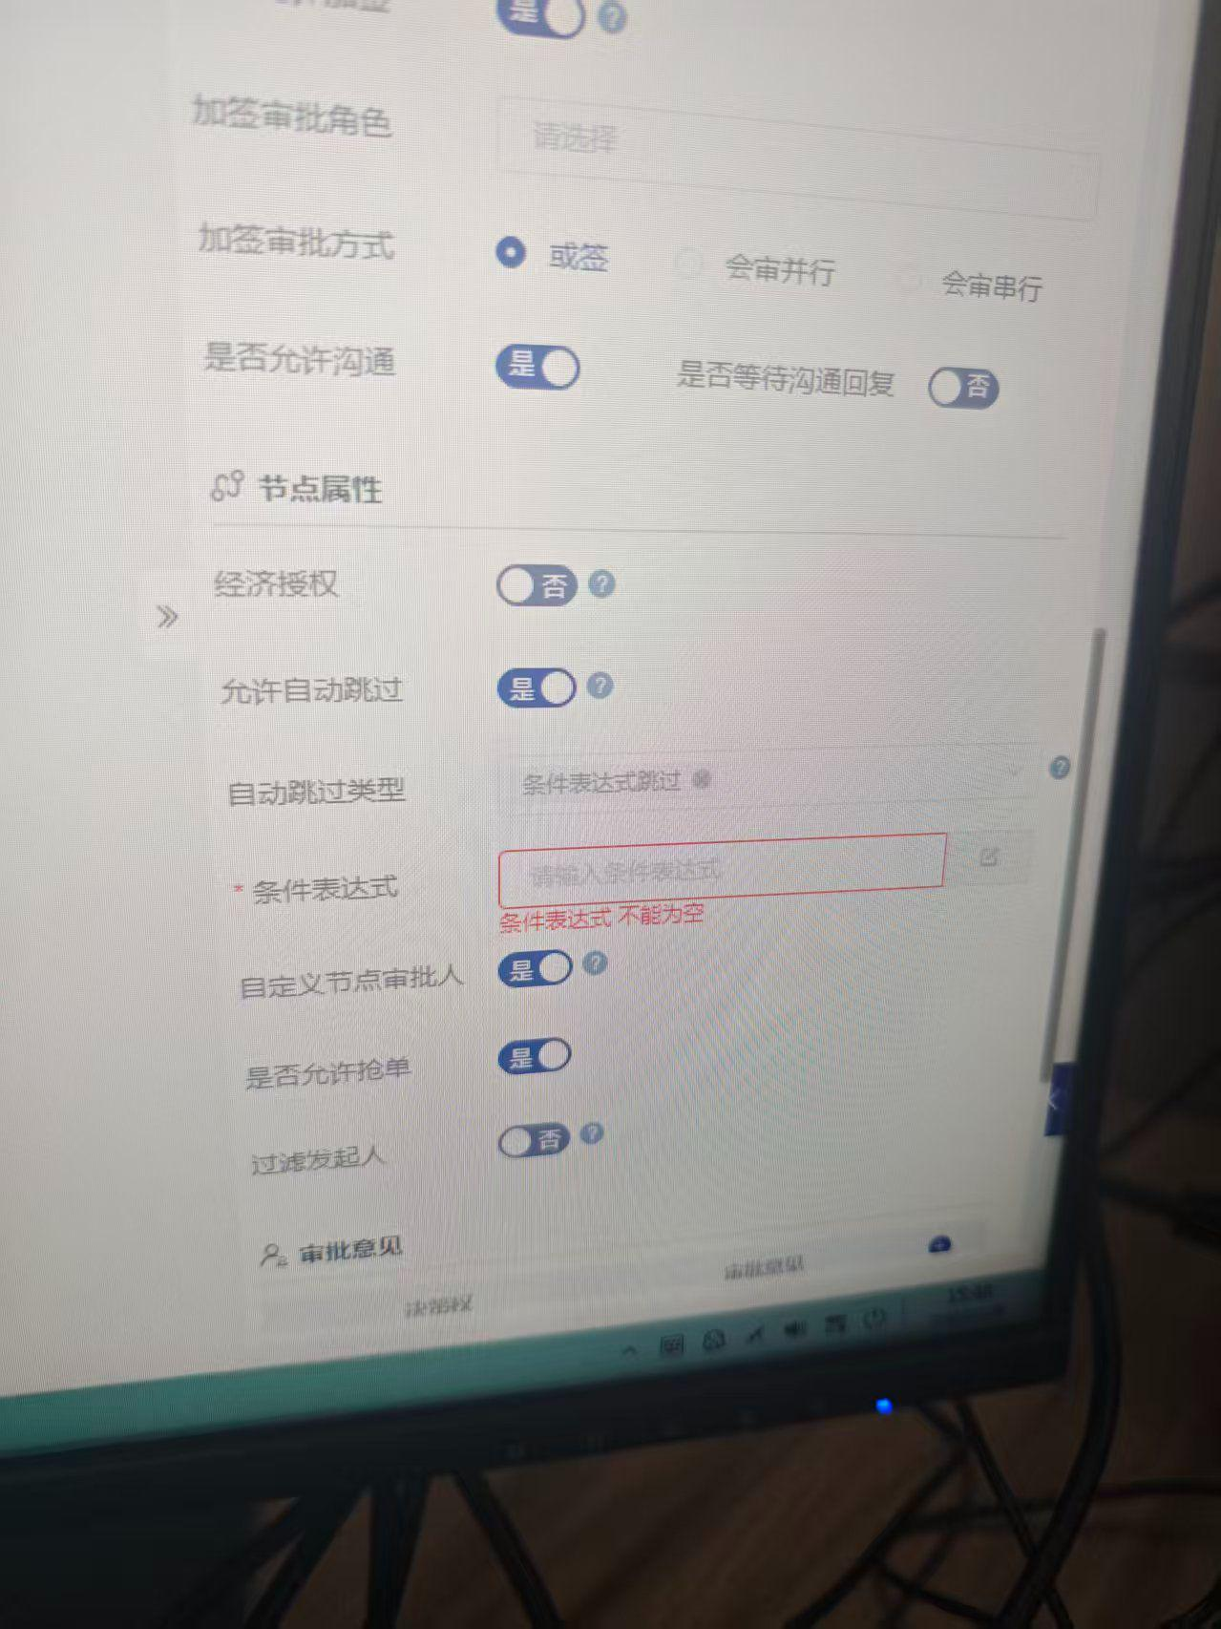 | 否 | 否 | 否 | 无 | 无 | 无 | 是 | 工作时长 | 72 | 无 | 无动作 | 是
数据架构流程 | 数据集成共享流程 | 01 | 02 数据需求方部门负责人 | 03 | [TaskName] | 架构-数据集成共享流程-详情 | 或签 | N/A | 申请人所在行政组织（departmentID）的[测试·部门负责人]岗位 | 指定组织的指定岗位 | 姓名，部门，岗位，工号 | 无 | 否 | 选择人员 | 是 | 是 | 逐级审批 | 驳回到发起人 | 实际审批人 | 是 | 是 | 选择人员 | 或签 | 是 | 否 | 否 | 否 | 否 | 否 | 否 | 无 | 无 | 无 | 是 | 工作时长 | 72 | 无 | 无动作 | 是
数据架构流程 | 数据集成共享流程 | 02 | 03 数据需求方分管领导 | 04 | [TaskName] | 架构-数据集成共享流程-详情 | 或签 | N/A | 申请人所在行政组织（companyID）的[测试·分管领导]岗位 | 指定组织的指定岗位 | 姓名，部门，岗位，工号 | 无 | 否 | 选择人员 | 是 | 是 | 逐级审批 | 驳回到发起人 | 实际审批人 | 是 | 是 | 选择人员 | 或签 | 是 | 否 | 否 | 否 | 否 | 否 | 否 | 无 | 无 | 无 | 是 | 工作时长 | 72 | 无 | 无动作 | 是
数据架构流程 | 数据集成共享流程 | 03 | 04 数据责任人【待确认】 | 05 | [TaskName] | 架构-数据集成共享流程-详情 | 会签并行 | 全部通过 | 表单关联的L3的数据责任人（集合） | 填写变量(用户ID) | 姓名，部门，岗位，工号 | 无 | 否 | 选择人员 | 是 | 是 | 逐级审批 | 驳回到发起人 | 实际审批人 | 是 | 是 | 选择人员 | 或签 | 是 | 否 | 否 | 是-条件表达式：满足以下条件时跳过本节点，直接通过：安全等级最大值<2 | 否 | 否 | 否 | 无 | 无 | 无 | 是 | 工作时长 | 72 | 无 | 无动作 | 是
数据架构流程 | 数据集成共享流程 | 04 | 05 业务数据负责人 | 06 | [TaskName] | 架构-数据集成共享流程-详情 | 或签 | N/A | 表单关联L2的业务数据负责人 | 填写变量(用户ID) | 姓名，部门，岗位，工号 | 无 | 否 | 选择人员 | 是 | 是 | 逐级审批 | 驳回到发起人 | 实际审批人 | 是 | 是 | 选择人员 | 或签 | 是 | 否 | 否 | 否 | 否 | 否 | 否 | 无 | 无 | 无 | 是 | 工作时长 | 72 | 无 | 无动作 | 是
数据架构流程 | 数据集成共享流程 | 05 | 06 业务数据owner | 07 | [TaskName] | 架构-数据集成共享流程-详情 | 或签 | N/A | 表单关联L2所属的L1的数据Owner | 填写变量(用户ID) | 姓名，部门，岗位，工号 | 无 | 否 | 选择人员 | 是 | 是 | 逐级审批 | 驳回到发起人 | 实际审批人 | 是 | 是 | 选择人员 | 或签 | 是 | 否 | 否 | 否 | 否 | 否 | 否 | 无 | 无 | 无 | 是 | 工作时长 | 72 | 无 | 无动作 | 是
数据架构流程 | 数据集成共享流程 | 06 | 07 数据需求方公司总经理 | 08 | [TaskName] | 架构-数据集成共享流程-详情 | 或签 | N/A | 申请人所在行政组织（companyID）的[测试·总经理]岗位 | 指定组织的指定岗位 | 姓名，部门，岗位，工号 | 无 | 否 | 选择人员 | 是 | 是 | 逐级审批 | 驳回到发起人 | 实际审批人 | 是 | 是 | 选择人员 | 或签 | 是 | 否 | 否 | 否 | 否 | 否 | 否 | 无 | 无 | 无 | 是 | 工作时长 | 72 | 无 | 无动作 | 是
数据架构流程 | 数据集成共享流程 | 07 | 08 数据责任方公司总经理 | 09 | [TaskName] | 架构-数据集成共享流程-详情 | 或签 | N/A | 表单关联L2的业务数据部门的公司（companyID）的[测试·总经理]岗位 | 指定组织的指定岗位 | 姓名，部门，岗位，工号 | 无 | 否 | 选择人员 | 是 | 是 | 逐级审批 | 驳回到发起人 | 实际审批人 | 是 | 是 | 选择人员 | 或签 | 是 | 否 | 否 | 是-条件表达式：满足以下条件时跳过本节点，直接通过：安全等级最大值<2 | 否 | 否 | 否 | 无 | 无 | 无 | 是 | 工作时长 | 72 | 无 | 无动作 | 是
数据架构流程 | 数据集成共享流程 | 08 | 09 数据需求方公司董事长 | 10 | [TaskName] | 架构-数据集成共享流程-详情 | 或签 | N/A | 申请人所在行政组织（companyID）的[测试·董事长]岗位 | 指定组织的指定岗位 | 姓名，部门，岗位，工号 | 无 | 否 | 选择人员 | 是 | 是 | 逐级审批 | 驳回到发起人 | 实际审批人 | 是 | 是 | 选择人员 | 或签 | 是 | 否 | 否 | 是-条件表达式：满足以下条件时跳过本节点，直接通过：安全等级最大值<4 | 否 | 否 | 否 | 无 | 无 | 无 | 是 | 工作时长 | 72 | 无 | 无动作 | 是
数据架构流程 | 数据集成共享流程 | 09 | 10 数据责任方公司董事长 | 11 | [TaskName] | 架构-数据集成共享流程-详情 | 或签 | N/A | 表单关联L2的业务数据部门的公司（companyID）的[测试·董事长]岗位 | 指定组织的指定岗位 | 姓名，部门，岗位，工号 | 无 | 否 | 选择人员 | 是 | 是 | 逐级审批 | 驳回到发起人 | 实际审批人 | 是 | 是 | 选择人员 | 或签 | 是 | 否 | 否 | 是-条件表达式：满足以下条件时跳过本节点，直接通过：安全等级最大值<5 | 否 | 否 | 否 | 无 | 无 | 无 | 是 | 工作时长 | 72 | 无 | 无动作 | 是
数据架构流程 | 数据集成共享流程 | 10 | 11 申请人确认 | N/A | [TaskName] | 架构-数据集成共享流程-详情 | 或签 | N/A | 申请人 | 填写变量(用户ID) | 姓名，部门，岗位，工号 | 无 | 否 | 选择人员 | 是 | 是 | 逐级审批 | 驳回到发起人 | 实际审批人 | 是 | 是 | 选择人员 | 或签 | 是 | 否 | 否 | 否 | 否 | 否 | 否 | 无 | 无 | 无 | 是 | 工作时长 | 72 | 无 | 无动作 | 是

数据安全流程 | 数据开放共享流程 | N/A | 01 表单填写 | 02 | [TaskName] | 安全-数据开放共享流程-01表单 | N/A | N/A | N/A | N/A | N/A | N/A | 否 | N/A | 是 | 是 | 逐级审批 | 驳回到发起人 | 实际审批人 | 是 | 是 | 选择人员 | 或签 | 是 | 否 | 否 | 否 | 否 | 否 | 否 | 无 | 无 | 无 | 是 | 工作时长 | 72 | 无 | 无动作 | 是
数据安全流程 | 数据开放共享流程 | 01 | 02 申请部门审批 | 03 | [TaskName] | 安全-数据开放共享流程-详情 | 或签 | N/A | 申请人所在行政组织（departmentID）的[测试·部门责任人]岗位 | 指定组织的指定岗位 | 姓名，部门，岗位，工号 | 无 | 否 | 选择人员 | 是 | 是 | 逐级审批 | 驳回到发起人 | 实际审批人 | 是 | 是 | 选择人员 | 或签 | 是 | 否 | 否 | 否 | 否 | 否 | 否 | 无 | 无 | 无 | 是 | 工作时长 | 72 | 无 | 无动作 | 是
...

